상품제안서
에코 인칼라 머그컵 | 상품코드: S12376

 |  |  |  |  |  |  | 02-713-8555 | www.synergygift.co.kr
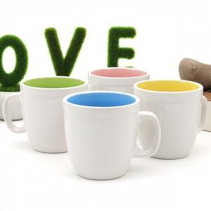

【상세/제작정보】 | ★기본 : 컵+기본케이스+실크인쇄(1도단면)포함★ ★ 전사인쇄 별도문의 ★ 컵바닥면 & 안쪽면 전사인쇄 가능 별도문의

【인쇄/포장옵션】 | 실크 / 포장지포장

【공급단가】 | 수량 | 200~ | 500~ | 1,000~ | 2,000~ | 3,000~
*VAT별도 | 단가 | 1,750원 | 1,680원 | 1,620원 | 1,560원 | 1,500원

【상품 URL】 | https://www.synergygift.co.kr:443/src/goods_detail.php?gdno=15481

